상품제안서
맥세이프 타원형 거치톡 | 상품코드: S42483

 |  |  |  |  |  |  | 02-713-8555 | www.synergygift.co.kr
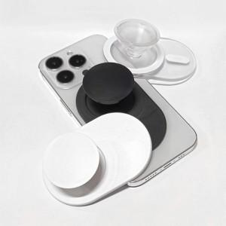

【상세/제작정보】 | <p><span style="font-size: 14pt;">* 투명 색상은 레이저인쇄 불가합니다.</span></p><p><span style="font-size: 14pt;">* 기본 opp포장입니다.</span></p>

【인쇄/포장옵션】 | 레이저, 에폭시, 풀칼라 / 포장지포장

【공급단가】 | 수량 | 100~ | 300~ | 500~ | 1,000~ | 5,000~
*VAT별도 | 단가 | 3,250원 | 3,100원 | 3,050원 | 2,980원 | 2,850원

【상품 URL】 | https://www.synergygift.co.kr:443/src/goods_detail.php?gdno=42483

